상품제안서
넘버 원터치녹차물병 | 상품코드: F11002

 |  |  |  |  |  | 02-412-0044 | www.easy1.co.kr
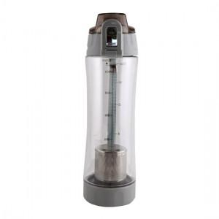

【상세/제작정보】 | 간편하게 차를 우려 마실 수 있는 편리한 녹차물병!

【인쇄/포장옵션】 | 실크 / 포장지포장

【공급단가】 | 수량 | 100~ | 500~ | 1,000~ | 3,000~
*VAT별도 | 단가 | 5,000원 | 4,810원 | 4,630원 | 4,440원

【상품 URL】 | https://dev.easy1.co.kr:443/src/goods_detail.php?gdno=11002

